9.PIELIKUMS
9.pielikums projekta iesniegumam
Zinātniskās institūcijas < nosaukums> apgrozījuma pārskats par 20__.gadu:
 |  |  |  | (Pielikums jāsagatavo tikai latviešu valodā)

1. Izdevumi1 sadalījumā pa ekonomiskās klasifikācijas kodiem (EKK) un dimensijām: darbības raksturs un darbības veids2

EKK | N |  |  |  |  |  |  |  |  | S |  |  |  |  |  |  |  | KOPĀ
 | Darbība, kurai nav saimniecisks raksturs |  |  |  |  |  |  |  | Netiešā darbība kopā | Saimnieciskā darbība
 | pamatdarbība |  |  |  |  | cita darbība | netiešā darbība | KOPĀ |  | pamatdarbība |  |  |  |  | cita darbība | netiešā darbība | KOPĀ
 | izglītība | pētniecība |  |  | tehnoloģiju pārnese |  |  |  |  | izglītība | pētniecība |  |  | tehnoloģiju pārnese
 |  | F | R | E |  |  |  |  |  |  | F | R | E
 |  | funda- | rūpnie- | eksperi- |  |  |  |  |  |  | funda- | rūpnie- | eksperi-
 |  | mentālie pētījumi | ciskie pētījumi | mentālā izstrāde |  |  |  |  |  |  | mentālie pētījumi | ciskie pētījumi | mentālā izstrāde
 |  |  |  |  |  |  |  | 0 |  |  |  |  |  |  |  |  | 0 | 0
 |  |  |  |  |  |  |  | 0 |  |  |  |  |  |  |  |  | 0 | 0
 |  |  |  |  |  |  |  | 0 |  |  |  |  |  |  |  |  | 0 | 0
1 -Nodrošina 1) atbilstību MK 27.12.2005. noteikumu Nr. 1031" Noteikumi par budžetu izdevumu klasifikāciju atbilstoši ekonomiskajām kategorijām" nosacījumiem; un 2)apgrozījuma pārskatā un pārskatā par budžeta izpildi (2.veidlapa) sniegtās informācijas savstarpēju atbilstību.
2 -nepieciešamības gadījumā iespējams papildināt ar kolonām, sniedzot informāciju par papildu darbībā, tai skaitā, pētniecības kategorija - tehniskā priekšizpēte

2. ieņēmumi3 sadalījumā pa ekonomiskās klasifikācijas kodiem (EKK) un dimensijām: darbības raksturs un darbības veids4
EKK | N |  |  |  |  |  |  |  |  | S |  |  |  |  |  |  |  | KOPĀ
 | Darbība, kurai nav saimniecisks raksturs |  |  |  |  |  |  |  | Netiešā darbība kopā | Saimnieciskā darbība
 | pamatdarbība |  |  |  |  | cita darbība | netiešā darbība | KOPĀ |  | pamatdarbība |  |  |  |  | cita darbība | netiešā darbība | KOPĀ
 | izglītība | pētniecība |  |  | tehnoloģiju pārnese |  |  |  |  | izglītība | pētniecība |  |  | tehnoloģiju pārnese
 |  | F | R | E |  |  |  |  |  |  | F | R | E
 |  | funda- | rūpnie- | eksperi- |  |  |  |  |  |  | funda- | rūpnie- | eksperi-
 |  | mentālie pētījumi | ciskie pētījumi | mentālā izstrāde |  |  |  |  |  |  | mentālie pētījumi | ciskie pētījumi | mentālā izstrāde
 |  |  |  |  |  |  |  | 0 |  |  |  |  |  |  |  |  | 0 | 0
 |  |  |  |  |  |  |  | 0 |  |  |  |  |  |  |  |  | 0 | 0
 |  |  |  |  |  |  |  | 0 |  |  |  |  |  |  |  |  | 0 | 0

3 - Nodrošina 1) atbilstību MK 27.12.2005. noteikumu Nr. 1032 "Noteikumi par budžetu ieņēmumu klasifikāciju" nosacījumiem; 2)apgrozījuma pārskatā un pārskatā par budžeta izpildi (2.veidlapa) sniegtās informācijas savstarpēju atbilstību.
4 -nepieciešamības gadījumā iespējams papildināt ar kolonām, sniedzot informāciju par papildu darbībā, tai skaitā, pētniecības kategorija - tehniskā priekšizpēte

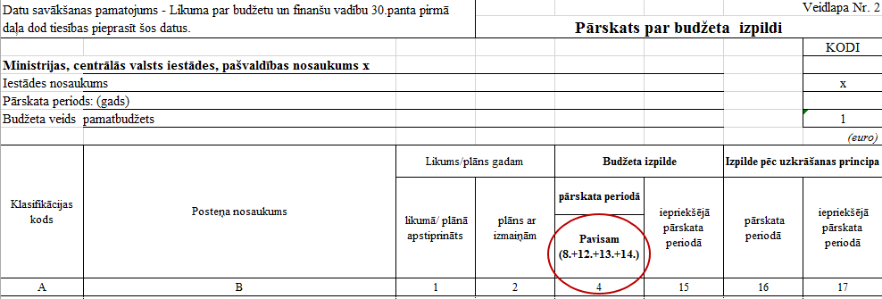

Definīcija: Netiešā darbība – darbība, kas ir saistīta, bet nav tieši attiecināma uz konkrētu pamatdarbību vai citu zinātniskās institūcijas darbību, kura nav pamatdarbība, piemēram, administratīvās darbības, pētniecības projektu uzraudzība, studiju servisa darbība, bibliotēku darbība, ar pētniecības infrastruktūras uzturēšanu un ekspluatāciju saistītās darbības un citas netiešās darbības, ar kuru īstenošanu saistītās izmaksas, piemērojot zinātniskās institūcijas finanšu vadības un grāmatvedības politikas aprakstā norādīto metodiku (tai skaitā Izmaksu iekļaušanas (absorption costing) metode, aktivitāšu izmaksu kalkulācijas (activity based costing) metode), tiek pārdalītas (attiecinātas) uz pamatdarbībām, lai aprēķinātu ar intelektuālā īpašuma tiesībām saistīto institūcijas izstrādņu pašizmaksu.

